画面遷移
画面レイアウト

凡例：
：画面
：画面遷移
業務機能名 | 社内管理システム | 画面名称 | 有給管理 | 作成日 | 2024-05-14 | 作成者 | 孫
画面ID | P005 | 備考 |  | 更新日 |  | 更新者
 |  |  |  | 備考

 |  |  |  | メニュー画面：機能情報テーブルに定義した画面
 |  |  |  |  | （ofcfunction）

有給管理ボタン
メニュー画面
有給管理

更新ボタン

有給更新

画面レイアウト_有給管理
画面レイアウト
業務機能名 | 社内管理システム | 画面名称 | 有給管理 |  |  |  | 作成日 | 2024-05-14 |  | 作成者 | 孫
画面ID | P005 | 備考 |  |  |  |  | 更新日 |  |  | 更新者
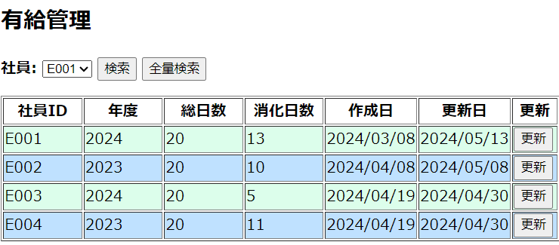
 |  |  |  | 項番 |  | 項目名称 |  |  | 項目名称種別
 |  |  |  | 1 |  | 有給管理 |  |  | ラベル
 |  |  |  | 2 |  | 社員 |  |  | セレクトボックス
 |  |  |  |  | 3 | 検索 |  |  | ボタン
 |  |  |  |  | 4 | 全量検索 |  |  | ボタン
 |  |  |  |  | 5 | 社員ID列 |  |  | ラベル
 |  |  |  |  | 6 | 年度列 |  |  | ラベル
 |  |  |  |  | 7 | 総日数列 |  |  | ラベル
 |  |  |  | 8 |  | 消化日数列 |  |  | ラベル
 |  |  |  | 9 |  | 作成日列 |  |  | ラベル
 |  |  |  |  | 10 | 更新日列 |  |  | ラベル
 |  |  |  |  | 11 | 更新 |  |  | ボタン

画面レイアウト_有給更新
画面レイアウト
業務機能名 | 社内管理システム | 画面名称 | 有給更新 |  |  |  | 作成日 | 2024-05-14 |  | 作成者 | 孫
画面ID | P005 | 備考 |  |  |  |  | 更新日 |  |  | 更新者
 |  |  |  | 項番 |  | 項目名称 |  |  | 項目名称種別
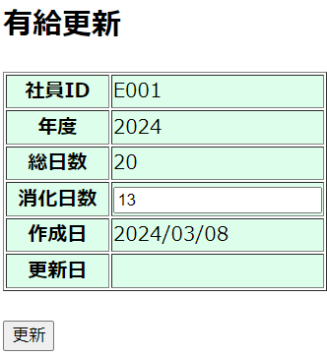
 |  |  |  | 1 |  | 有給更新 |  |  | ラベル
 |  |  |  | 2 |  | 社員ID行 |  |  | ラベル
 |  |  |  |  | 3 | 年度行 |  |  | ラベル
 |  |  |  |  | 4 | 総日数行 |  |  | ラベル
 |  |  |  |  | 5 | 消化日数行 |  |  | ラベル テキスト
 |  |  |  |  | 6 | 作成日行 |  |  | ラベル
 |  |  |  |  | 7 | 更新日行 |  |  | ラベル
 |  |  |  | 8 |  | 更新 |  |  | ボタン

EMSと同じように、”行”の文字を削除か、2行にするかにしてください。

処理概要_有給更新
処理概要

業務機能名 |  |  |  | 社内管理システム | 画面名称 | 有給更新 | 作成日 | 2024-05-14 | 作成者 | 孫
画面ID |  |  |  | P004 | 備考 |  | 更新日 |  | 更新者

 | 画面初期表示

 | １）親画面の「更新」ボタンが押された場合、
 |  |  | 該当行の親画面から渡された「社員ID」と年度でを持ちとシステムが現在の年度を取得し、DBから有給データを取得して、画面に表示する

 | ２）「消化日数」を変更可能にする

 | 画面処理

 | 1)更新ボタン押す処理
 |  | ① | 入力値チェック
 |  |  | チェックには空の場合、エラーメッセージを表示し処理する。
EMSと同じ修正してください。
 |  |  | チェックには入力の場合、正規表現として、エラーメッセージを表示し処理する。
 |  |  | チェックには範囲の場合、20より大きいの時、エラーメッセージを表示し処理する。
 |  |  | エラーメッセージは「メッセージ一覧」を参照する

 |  | ② | DB更新
 |  |  | 有給管理リストに更新する。

メッセージ一覧_有給更新
メッセージ使用一覧

業務機能名 |  | 社内管理システム | 画面名称 | 有給更新 |  | 作成日 | 2024-05-14 | 作成者 | 孫
画面ID |  | P005 | 備考 |  |  | 更新日 |  | 更新者

No | 画面操作 |  | メッセージ発生のケース |  | 対応処理
1 | 画面入力後、「更新」ボタンを押す |  | 消化日数は空の場合 |  | ”消化日数を入力してください”メッセージを画面に表示する
2 | 画面入力後、「更新」ボタンを押す |  | 消化日数は入力の場合 |  | 正規表現として ”整数で入力してください”メッセージを画面に表示する
3 | 画面入力後、「更新」ボタンを押す |  | 消化日数は範囲の場合 |  | 20より大きいの時 ”入力値は 20 以下に入力してください”メッセージを画面に表示する
EMSと同じ修正してください。
4 | DB更新 |  | DB更新完了の場合 |  | "有給情報を更新しました”メッセージを画面に表示する

